Uomo
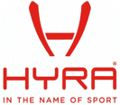
FOTO | ART | COD. | ANNO | DESCRIZIONE | Colore | 44 | 46 | 48 | 50 | 52 | 54 | 56 | 58 | 60 | QTA' | LISTINO CAD. | TOTALE LISTINO | CAD. | TOTALE
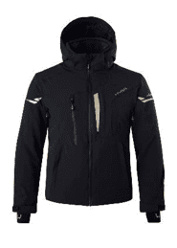 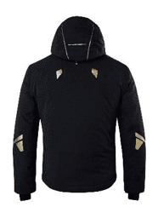 | HMG | 1001 | 2023 | MILANO AVS MAN SKI JACKET TESSUTO Tessuto elasticizzato 4 way Composizione: 96% poliestere, 4% spandex Tasso di Impermeabilità: WP 15.000mm Tasso di traspirabilità: MVP 15.000/SQM/24ore IMBOTTITURA Poliestere 100%, 3M Thinsulate Type J 100 gr corpo, maniche e cappuccio FODERA INTERNA 100% nylon satin gold | 01 BLACK |  |  | 5 | 26 | 34 | 17 |  |  |  | 82 | 460.00 € | 37,720.00 € | 91.80 € | 7,527.60 €
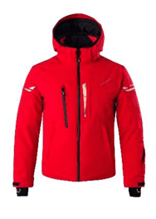 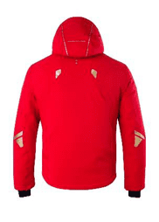 | HMG | 1001 | 2023 | MILANO AVS MAN SKI JACKET TESSUTO Tessuto elasticizzato 4 way Composizione: 96% poliestere, 4% spandex Tasso di Impermeabilità: WP 15.000mm Tasso di traspirabilità: MVP 15.000/SQM/24ore IMBOTTITURA Poliestere 100%, 3M Thinsulate Type J 100 gr corpo, maniche e cappuccio FODERA INTERNA 100% nylon satin gold | 17 RED |  |  |  |  | 10 | 12 |  |  |  | 22 | 460.00 € | 10,120.00 € | 91.80 € | 2,019.60 €
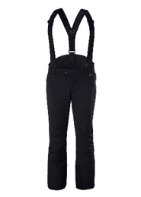 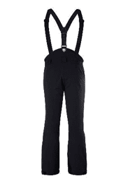 | HMP | 1040 | 2023 | TORINO MAN SKI PANT TESSUTO Tessuto elasticizzato 4 way Composizione: 96% poliestere, 4% spandex Tasso di Impermeabilità: WP 15.000mm Tasso di traspirabilità: MVP 15.000/SQM/24ore IMBOTTITURA Poliestere 100%, 3M Thinsulate Type J 100 gr FODERA INTERNA 100% nylon satin | 01 BLACK |  |  |  | 21 | 44 | 33 |  |  |  | 98 | 299.00 € | 29,302.00 € | 59.40 € | 5,821.20 €
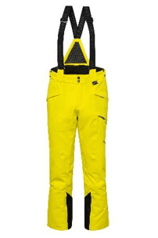 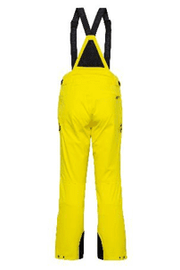 | HMP | 1140 | 2023 | MARMORE' MAN SKI PANT - RECCO TESSUTO Tessuto elasticizzato nanotechnology special infinite construction Composizione: 100% poliestere Tasso di Impermeabilità: WP 20.000mm Tasso di traspirabilità: MVP 20.000/SQM/24ore IMBOTTITURA Poliestere 100% 3M Thinsulate Type FX 100 gr FODERA INTERNA Tessuto stretch 100% nylon | 124 BLAZING YELLOW |  | 2 | 18 | 47 | 49 | 31 | 19 | 8 | 5 | 179 | 345.00 € | 61,755.00 € | 66.00 € | 11,814.00 €
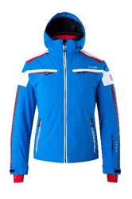 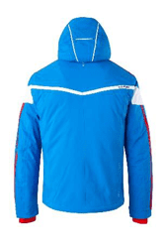 | HMG | 1201 | 2023 | CHUR MAN SKI JACKET TESSUTO ELASTICIZZATO 2 WAY Composizione: 100% poliestere Tasso di Impermeabilità: WP 10.000 mm Tasso di traspirabilità: MVP 10.000/SQM/24ore IMBOTTITURA 100% poliestere SORONA® DUPONT™ Micro 120 gr corpo, 100 gr maniche, 80 gr cappuccio FODERA 100% nylon | 144 BLUE/RED |  | 2 |  |  |  |  | 1 |  |  | 3 | 330.00 € | 990.00 € | 57.50 € | 172.50 €
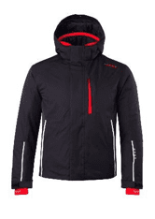 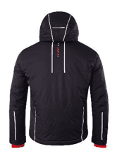 | HMG | 1305 | 2023 | LA SALLE MAN SKI JACKET TESSUTO Composizione: 100% poliestere Tasso di Impermeabilità: WP 10.000mm Tasso di traspirabilità: MVP 10.000/SQM/24ore IMBOTTITURA 100% poliestere 120gr corpo, 100gr maniche, 80gr cappuccio FODERA 100% nylon | 01 BLACK |  |  |  |  |  |  | 1 |  |  | 1 | 230.00 € | 230.00 € | 51.00 € | 51.00 €
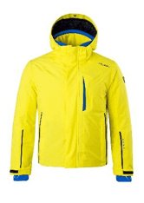 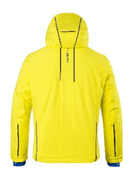 | HMG | 1305 | 2023 | LA SALLE MAN SKI JACKET TESSUTO Composizione: 100% poliestere Tasso di Impermeabilità: WP 10.000mm Tasso di traspirabilità: MVP 10.000/SQM/24ore IMBOTTITURA 100% poliestere 120gr corpo, 100gr maniche, 80gr cappuccio FODERA 100% nylon | 124 BLAZING YELLOW | 3 | 9 |  | 9 | 9 |  |  |  |  | 30 | 230.00 € | 6,900.00 € | 51.00 € | 1,530.00 €
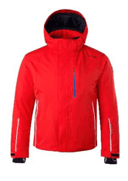 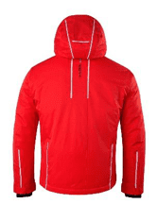 | HMG | 1305 | 2023 | LA SALLE MAN SKI JACKET TESSUTO Composizione: 100% poliestere Tasso di Impermeabilità: WP 10.000mm Tasso di traspirabilità: MVP 10.000/SQM/24ore IMBOTTITURA 100% poliestere 120gr corpo, 100gr maniche, 80gr cappuccio FODERA 100% nylon | 400 HEAT RED |  | 1 |  | 4 | 5 | 1 | 5 |  |  | 16 | 230.00 € | 3,680.00 € | 51.00 € | 816.00 €
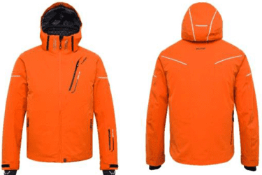 | HMG | 1100 | 2024 | MARMORE' MAN SKI JACKET - RECCO TESSUTO Tessuto elasticizzato nanotechnology special infinite construction Composizione: 100% poliestere Tasso di Impermeabilità: WP 20.000mm Tasso di traspirabilità: MVP 20.000/SQM/24ore IMBOTTITURA Poliestere 100% 3M Thinsulate Type Fx 100 gr corpo, maniche e cappuccio Veluti VIVO® Teknica 80 gr FODERA INTERNA Tessuto stretch 100% nylon grafene | 110 TANGERINE |  | 5 | 23 | 57 | 56 | 51 | 37 | 14 | 4 | 247 | 575.00 € | 142,025.00 € | 149.10 € | 36,827.70 €
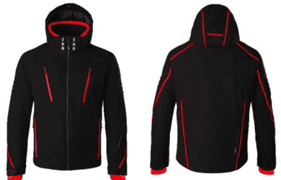 | HMG | 1104 | 2024 | MARTIGNY HBS -30°/+30° MAN SKI JACKET TESSUTO Tessuto elasticizzato 4 way SORONA® DUPONT™ Stretch Comfort Composizione: 58% Sorona , 42% polyester Tasso di Impermeabilità: WP 15.000mm Tasso di traspirabilità: MVP 10.000/SQM/24ore IMBOTTITURA Poliestere 100%, 3M Thinsulate Type J 100 gr corpo, maniche e cappuccio FODERA INTERNA Tessuto stretch 100% nylon reflective hexagon system | 01 BLAC K |  | 4 | 22 | 46 | 41 | 29 | 26 | 12 | 3 | 183 | 469.00 € | 85,827.00 € | 129.50 € | 23,698.50 €
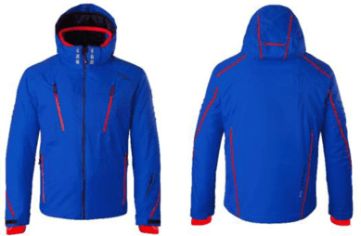 | HMG | 1104 | 2024 | MARTIGNY HBS -30°/+30° MAN SKI JACKET TESSUTO Tessuto elasticizzato 4 way SORONA® DUPONT™ Stretch Comfort Composizione: 58% Sorona , 42% polyester Tasso di Impermeabilità: WP 15.000mm Tasso di traspirabilità: MVP 10.000/SQM/24ore IMBOTTITURA Poliestere 100%, 3M Thinsulate Type J 100 gr corpo, maniche e cappuccio FODERA INTERNA Tessuto stretch 100% nylon reflective hexagon system | 02 BLUE |  | 3 | 9 | 26 | 34 | 22 | 13 |  | 3 | 110 | 469.00 € | 51,590.00 € | 129.50 € | 14,245.00 €
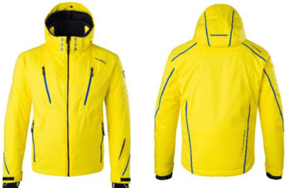 | HMG | 1104 | 2024 | MARTIGNY HBS -30°/+30° MAN SKI JACKET TESSUTO Tessuto elasticizzato 4 way SORONA® DUPONT™ Stretch Comfort Composizione: 58% Sorona , 42% polyester Tasso di Impermeabilità: WP 15.000mm Tasso di traspirabilità: MVP 10.000/SQM/24ore IMBOTTITURA Poliestere 100%, 3M Thinsulate Type J 100 gr corpo, maniche e cappuccio FODERA INTERNA Tessuto stretch 100% nylon reflective hexagon system | 124 BLAZING YELLOW |  | 3 | 22 | 65 | 72 | 38 | 18 | 1 |  | 219 | 469.00 € | 102,711.00 € | 129.50 € | 28,360.50 €
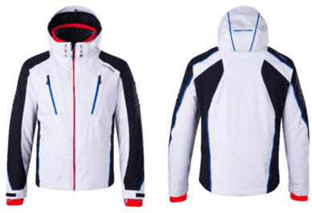 | HMG | 1104 | 2024 | MARTIGNY HBS -30°/+30° MAN SKI JACKET TESSUTO Tessuto elasticizzato 4 way SORONA® DUPONT™ Stretch Comfort Composizione: 58% Sorona , 42% polyester Tasso di Impermeabilità: WP 15.000mm Tasso di traspirabilità: MVP 10.000/SQM/24ore IMBOTTITURA Poliestere 100%, 3M Thinsulate Type J 100 gr corpo, maniche e cappuccio FODERA INTERNA Tessuto stretch 100% nylon reflective hexagon system | 134 WHITE/BLACK |  | 4 | 2 | 13 | 20 | 7 | 8 |  |  | 54 | 469.00 € | 25,326.00 € | 129.50 € | 6,993.00 €
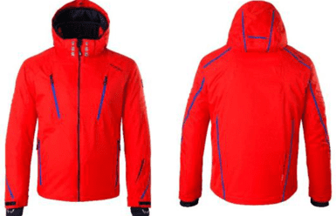 | HMG | 1104 | 2024 | MARTIGNY HBS -30°/+30° MAN SKI JACKET TESSUTO Tessuto elasticizzato 4 way SORONA® DUPONT™ Stretch Comfort Composizione: 58% Sorona , 42% polyester Tasso di Impermeabilità: WP 15.000mm Tasso di traspirabilità: MVP 10.000/SQM/24ore IMBOTTITURA Poliestere 100%, 3M Thinsulate Type J 100 gr corpo, maniche e cappuccio FODERA INTERNA Tessuto stretch 100% nylon reflective hexagon system | 400 HEAT RED |  | 4 | 35 | 82 | 87 | 58 | 28 | 16 | 10 | 320 | 469.00 € | 150,080.00 € | 129.50 € | 41,440.00 €
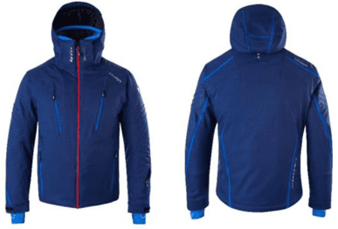 | HMG | 1104 | 2024 | MARTIGNY HBS -30°/+30° MAN SKI JACKET TESSUTO Tessuto elasticizzato 4 way SORONA® DUPONT™ Stretch Comfort Composizione: 58% Sorona , 42% polyester Tasso di Impermeabilità: WP 15.000mm Tasso di traspirabilità: MVP 10.000/SQM/24ore IMBOTTITURA Poliestere 100%, 3M Thinsulate Type J 100 gr corpo, maniche e cappuccio FODERA INTERNA Tessuto stretch 100% nylon reflective hexagon system | 621 MIDNIGHT BLUE |  | 1 | 9 | 24 | 15 | 20 | 9 | 6 |  | 84 | 469.00 € | 39,396.00 € | 129.50 € | 10,878.00 €
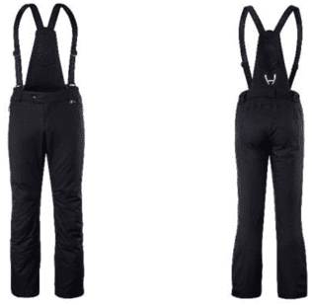 | HMP | 1141 | 2024 | ADELBODEN MAN SKI PANT TESSUTO Tessuto elasticizzato 4 way SORONA® DUPONT™ Stretch Comfort Composizione: 58% Sorona , 42% polyester Tasso di Impermeabilità: WP 15.000mm Tasso di traspirabilità: MVP 10.000/SQM/24ore IMBOTTITURA Poliestere 100% 3M Thinsulate Type J 60 gr FODERA INTERNA Tessuto stretch 100% nylon stretch tech | 01 BLAC K |  |  |  | 54 | 75 | 47 | 32 | 22 | 5 | 235 | 259.00 € | 60,865.00 € | 69.30 € | 16,285.50 €
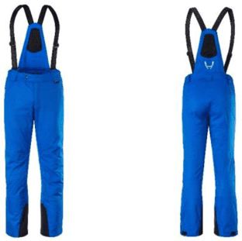 | HMP | 1141 | 2024 | ADELBODEN MAN SKI PANT TESSUTO Tessuto elasticizzato 4 way SORONA® DUPONT™ Stretch Comfort Composizione: 58% Sorona , 42% polyester Tasso di Impermeabilità: WP 15.000mm Tasso di traspirabilità: MVP 10.000/SQM/24ore IMBOTTITURA Poliestere 100% 3M Thinsulate Type J 60 gr FODERA INTERNA Tessuto stretch 100% nylon stretch tech | 02 BLUE |  |  | 17 | 53 | 52 | 17 | 32 | 8 | 4 | 183 | 259.00 € | 47,397.00 € | 69.30 € | 12,681.90 €
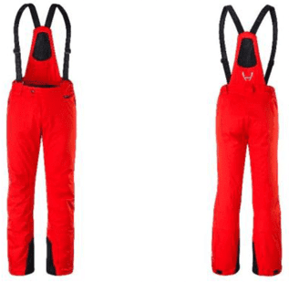 | HMP | 1141 | 2024 | ADELBODEN MAN SKI PANT TESSUTO Tessuto elasticizzato 4 way SORONA® DUPONT™ Stretch Comfort Composizione: 58% Sorona , 42% polyester Tasso di Impermeabilità: WP 15.000mm Tasso di traspirabilità: MVP 10.000/SQM/24ore IMBOTTITURA Poliestere 100% 3M Thinsulate Type J 60 gr FODERA INTERNA Tessuto stretch 100% nylon stretch tech | 400 HEAT RED | 3 | 10 | 38 | 40 | 36 | 30 | 10 | 2 |  | 169 | 259.00 € | 43,771.00 € | 69.30 € | 11,711.70 €
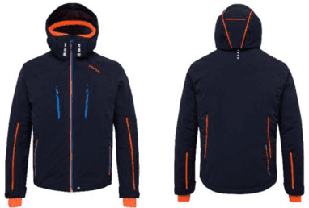 | HMG | 1208 | 2024 | MAYRBERG AVS MAN SKI JACKET TESSUTO Tessuto elasticizzato 2 way Composizione: 100% poliestere Tasso di Impermeabilità: WP 15.000mm Tasso di traspirabilità: MVP 15.000/SQM/24ore IMBOTTITURA 100% poliestere SORONA® DUPONT™ Micro 120 gr corpo, 100 gr maniche, 80 gr cappuccio FODERA INTERNA 100% nylon tech | 212 LEAD BLUE |  | 7 | 17 | 42 | 38 | 29 | 10 | 3 |  | 146 | 349.00 € | 50,954.00 € | 87.50 € | 12,775.00 €
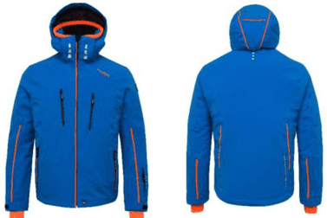 | HMG | 1208 | 2024 | MAYRBERG AVS MAN SKI JACKET TESSUTO Tessuto elasticizzato 2 way Composizione: 100% poliestere Tasso di Impermeabilità: WP 15.000mm Tasso di traspirabilità: MVP 15.000/SQM/24ore IMBOTTITURA 100% poliestere SORONA® DUPONT™ Micro 120 gr corpo, 100 gr maniche, 80 gr cappuccio FODERA INTERNA 100% nylon tech | 221 BLUE/SHOCKING ORANGE | 1 | 2 | 10 | 22 | 25 | 16 | 15 | 1 |  | 92 | 349.00 € | 32,108.00 € | 87.50 € | 8,050.00 €
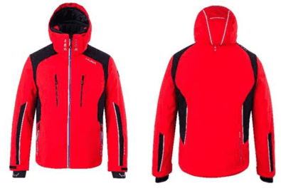 | HMG | 1208 | 2024 | MAYRBERG AVS MAN SKI JACKET TESSUTO Tessuto elasticizzato 2 way Composizione: 100% poliestere Tasso di Impermeabilità: WP 15.000mm Tasso di traspirabilità: MVP 15.000/SQM/24ore IMBOTTITURA 100% poliestere SORONA® DUPONT™ Micro 120 gr corpo, 100 gr maniche, 80 gr cappuccio FODERA INTERNA 100% nylon tech | 401 HEAT RED/BLAC K | 3 | 2 | 5 | 8 | 4 | 7 | 6 | 4 |  | 39 | 349.00 € | 13,611.00 € | 87.50 € | 3,412.50 €
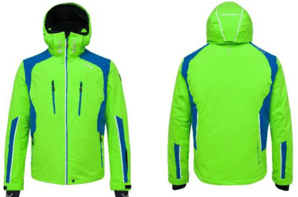 | HMG | 1208 | 2024 | MAYRBERG AVS MAN SKI JACKET TESSUTO Tessuto elasticizzato 2 way Composizione: 100% poliestere Tasso di Impermeabilità: WP 15.000mm Tasso di traspirabilità: MVP 15.000/SQM/24ore IMBOTTITURA 100% poliestere SORONA® DUPONT™ Micro 120 gr corpo, 100 gr maniche, 80 gr cappuccio FODERA INTERNA 100% nylon tech | 274 GREEN GEKO/BLUE | 4 | 7 | 25 | 39 | 42 | 22 | 15 | 3 |  | 157 | 349.00 € | 54,793.00 € | 87.50 € | 13,737.50 €
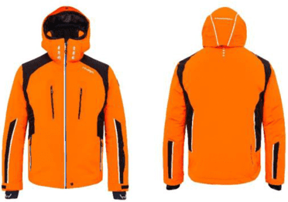 | HMG | 1208 | 2024 | MAYRBERG AVS MAN SKI JACKET TESSUTO Tessuto elasticizzato 2 way Composizione: 100% poliestere Tasso di Impermeabilità: WP 15.000mm Tasso di traspirabilità: MVP 15.000/SQM/24ore IMBOTTITURA 100% poliestere SORONA® DUPONT™ Micro 120 gr corpo, 100 gr maniche, 80 gr cappuccio FODERA INTERNA 100% nylon tech | 323 SHOCKING ORANGE/BLACK | 3 | 1 | 14 | 20 | 20 | 15 | 9 |  |  | 82 | 349.00 € | 28,618.00 € | 87.50 € | 7,175.00 €
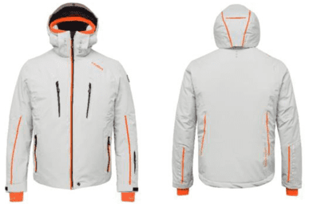 | HMG | 1208 | 2024 | MAYRBERG AVS MAN SKI JACKET TESSUTO Tessuto elasticizzato 2 way Composizione: 100% poliestere Tasso di Impermeabilità: WP 15.000mm Tasso di traspirabilità: MVP 15.000/SQM/24ore IMBOTTITURA 100% poliestere SORONA® DUPONT™ Micro 120 gr corpo, 100 gr maniche, 80 gr cappuccio FODERA INTERNA 100% nylon tech | 350 CLOUD GREY | 5 | 7 | 22 | 38 | 38 | 27 | 16 | 5 |  | 158 | 349.00 € | 55,142.00 € | 87.50 € | 13,825.00 €
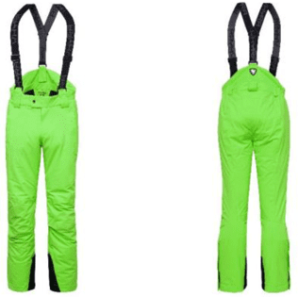 | HMP | 1241 | 2024 | LA CLUSAZ MAN SKI PANT TESSUTO Tessuto elasticizzato 2 way Composizione: 100% poliestere Tasso di Impermeabilità: WP 15.000mm Tasso di traspirabilità: MVP 15.000/SQM/24ore IMBOTTITURA 100% poliestere, SORONA® DUPONT™ Micro 80 gr FODERA INTERNA 100% nylon | 273 GREEN GEKO | 5 | 9 | 28 | 41 | 43 | 23 | 17 | 5 |  | 171 | 199.00 € | 34,029.00 € | 52.50 € | 8,977.50 €
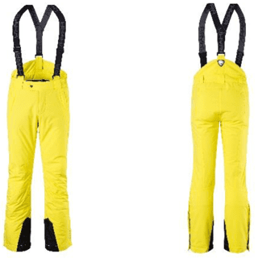 | HMP | 1340 | 2024 | MORZINE MAN SKI PANT TESSUTO Composizione: 100% poliestere Tasso di Impermeabilità: WP 10.000mm Tasso di traspirabilità: MVP 10.000/SQM/24ore IMBOTTITURA 100% poliestere, 80 gr FODERA INTERNA 100% nylon | 124 BLAZING YELLOW |  | 4 |  |  | 4 | 7 | 12 | 2 |  | 29 | 159.00 € | 4,611.00 € | 32.50 € | 942.50 €
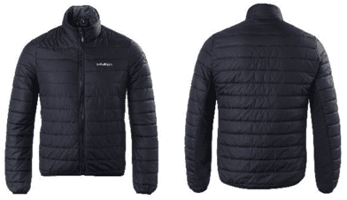 | HMG | 2600 | 2024 | PARK CITY MAN PADDED JACKET STRETCH TESSUTO 100% nylon cirè full dull water repellent con inserti in power stretch IMBOTTITURA 100% poliestere, 80 gr su corpo e maniche | 01 BLACK |  | 10 | 2 | 17 | 11 |  |  |  |  | 40 | 119.00 € | 4,760.00 € | 30.80 € | 1,232.00 €
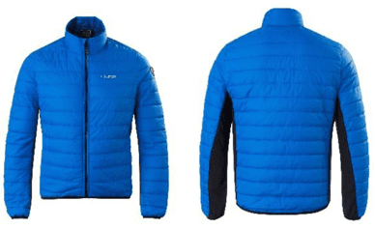 | HMG | 2600 | 2024 | PARK CITY MAN PADDED JACKET STRETCH TESSUTO 100% nylon cirè full dull water repellent con inserti in power stretch IMBOTTITURA 100% poliestere, 80 gr su corpo e maniche | 02 BLUE |  | 13 | 11 | 33 | 32 | 19 | 9 | 6 |  | 123 | 119.00 € | 14,637.00 € | 30.80 € | 3,788.40 €
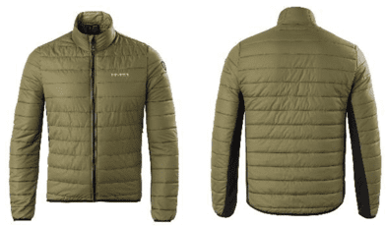 | HMG | 2600 | 2024 | PARK CITY MAN PADDED JACKET STRETCH TESSUTO 100% nylon cirè full dull water repellent con inserti in power stretch IMBOTTITURA 100% poliestere, 80 gr su corpo e maniche | 173 ARMY GREEN |  | 13 | 14 | 29 | 34 | 20 | 6 | 2 |  | 118 | 119.00 € | 14,042.00 € | 30.80 € | 3,634.40 €
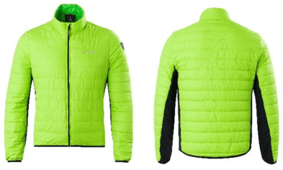 | HMG | 2600 | 2024 | PARK CITY MAN PADDED JACKET STRETCH TESSUTO 100% nylon cirè full dull water repellent con inserti in power stretch IMBOTTITURA 100% poliestere, 80 gr su corpo e maniche | 305 LIME GREEN |  | 21 | 25 | 47 | 58 | 33 | 17 | 7 |  | 208 | 119.00 € | 24,752.00 € | 30.80 € | 6,406.40 €
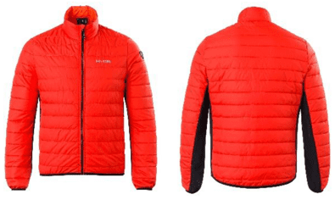 | HMG | 2600 | 2024 | PARK CITY MAN PADDED JACKET STRETCH TESSUTO 100% nylon cirè full dull water repellent con inserti in power stretch IMBOTTITURA 100% poliestere, 80 gr su corpo e maniche | 400 HEAT RED |  | 20 | 17 | 40 | 39 | 22 | 12 | 5 |  | 155 | 119.00 € | 18,445.00 € | 30.80 € | 4,774.00 €
 |  |  |  |  |  |  |  |  |  |  |  |  |  |  | 3753 |  | 1,250,187.00 € |  | 321,603.90 €

Intimo tecnico Uomo
FOTO | ART | COD. | ANNO | DESCRIZIONE | Colore | S/M | M/L | L/XL | XXL | QTA' | LISTINO CAD. | TOTALE LISTINO | CAD. | TOTALE
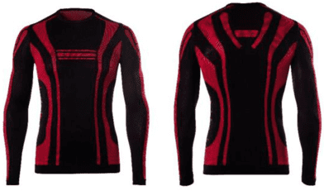 | HMF | 3711 | 2023 | PARMA MAN T-SHIRT LONG SLEEVE TESSUTO polipropilene, poliammide, elastane | 62 BLACK/RED |  |  |  | 25 | 25 | 39.90 € | 997.50 € | 7.95 € | 198.75 €
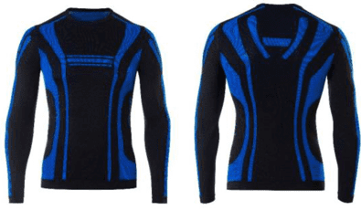 | HMF | 3711 | 2023 | PARMA MAN T-SHIRT LONG SLEEVE TESSUTO polipropilene, poliammide, elastane | 63 BLACK/BLUE |  |  |  | 25 | 25 | 39.90 € | 997.50 € | 7.95 € | 198.75 €
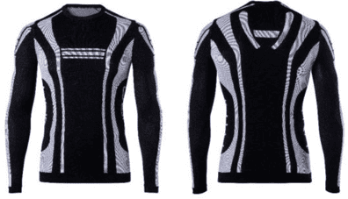 | HMF | 3711 | 2023 | PARMA MAN T-SHIRT LONG SLEEVE TESSUTO polipropilene, poliammide, elastane | 64 BLACK/WHITE |  |  |  | 41 | 41 | 39.90 € | 1,635.90 € | 7.95 € | 325.95 €
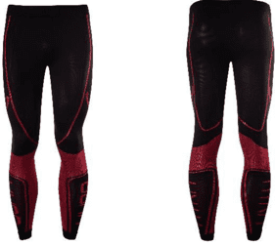 | HMF | 3731 | 2023 | REGGIO EMILIA MAN LONG PANT TESSUTO polipropilene, poliammide, elastane | 62 BLACK/RED | 36 |  |  | 47 | 83 | 29.90 € | 2,481.70 € | 5.95 € | 493.85 €
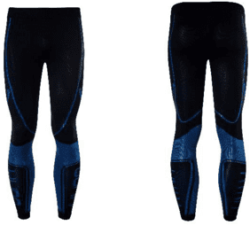 | HMF | 3731 | 2023 | REGGIO EMILIA MAN LONG PANT TESSUTO polipropilene, poliammide, elastane | 63 BLACK/BLUE | 20 |  |  | 52 | 72 | 29.90 € | 2,152.80 € | 5.95 € | 428.40 €
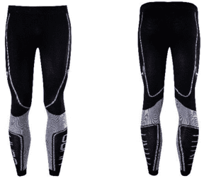 | HMF | 3731 | 2023 | REGGIO EMILIA MAN LONG PANT TESSUTO polipropilene, poliammide, elastane | 64 BLACK/WHITE | 21 |  |  | 47 | 68 | 29.90 € | 2,033.20 € | 5.95 € | 404.60 €
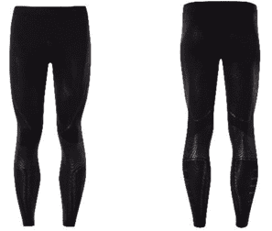 | HMF | 3731 | 2023 | REGGIO EMILIA MAN LONG PANT TESSUTO polipropilene, poliammide, elastane | 156 BLACK/ANTHRACITE |  |  |  | 8 | 8 | 29.90 € | 239.20 € | 5.95 € | 47.60 €
 |  |  |  |  |  |  |  |  |  | 322 |  | 10,537.80 € |  | 2,097.90 €

Donna
FOTO | ART | COD. | ANNO | DESCRIZIONE | Colore | 40 | 42 | 44 | 46 | 48 | 50 | QTA' | LISTINO CAD. | TOTALE LISTINO | CAD. | TOTALE
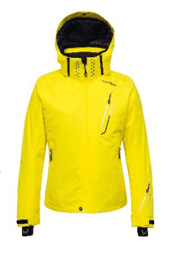 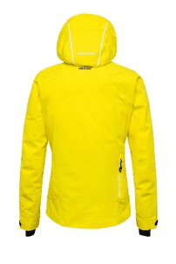 | HLG | 1150 | 2023 | MARMORE' HBS LADY SKI JACKET - RECCO TESSUTO Tessuto elasticizzato nanotechnology special infinite construction Composizione: 100% poliestere Tasso di Impermeabilità: WP 20.000mm Tasso di traspirabilità: MVP 20.000/SQM/24ore IMBOTTITURA Poliestere 100% 3M Thinsulate Type Fx 100 gr corpo, maniche e cappuccio Veluti VIVO® Tekica 80 gr FODERA INTERNA tessuto stretch, nylon grafene | 124 BLAZING YELLOW | 11 | 44 | 48 | 35 | 19 | 9 | 166 | 525.00 € | 87,150.00 € | 97.50 € | 16,185.00 €
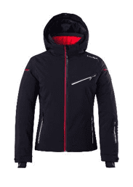 | HLG | 1353 | 2023 | BADIA LADY SKI JACKET TESSUTO Composizione: 100% poliestere Tasso di Impermeabilità: WP 10.000mm Tasso di traspirabilità: MVP 10.000/SQM/24ore IMBOTTITURA 100% poliestere 120gr corpo, 100gr maniche, 80gr cappuccio FODERA 100% nylon | 01 BLACK |  | 3 |  |  |  |  | 3 | 230.00 € | 690.00 € | 51.00 € | 153.00 €
 | HLG | 1353 | 2023 | BADIA LADY SKI JACKET TESSUTO Composizione: 100% poliestere Tasso di Impermeabilità: WP 10.000mm Tasso di traspirabilità: MVP 10.000/SQM/24ore IMBOTTITURA 100% poliestere 120gr corpo, 100gr maniche, 80gr cappuccio FODERA 100% nylon | 02 BLUE | 12 | 22 | 11 | 8 | 5 |  | 58 | 230.00 € | 13,340.00 € | 51.00 € | 2,958.00 €
 | HLG | 1353 | 2023 | BADIA LADY SKI JACKET TESSUTO Composizione: 100% poliestere Tasso di Impermeabilità: WP 10.000mm Tasso di traspirabilità: MVP 10.000/SQM/24ore IMBOTTITURA 100% poliestere 120gr corpo, 100gr maniche, 80gr cappuccio FODERA 100% nylon | 420 MAGENTA |  | 2 |  |  |  |  | 2 | 230.00 € | 460.00 € | 51.00 € | 102.00 €
 | HLG | 1154 | 2024 | LES DEUX ALPES HBS -30°/+30° LADY SKI JACKET TESSUTO Tessuto elasticizzato 4 way SORONA® DUPONT™ Stretch Comfort Composizione: 58% Sorona , 42% poliestere Tasso di Impermeabilità: WP 15.000mm Tasso di traspirabilità: MVP 10.000/SQM/24ore IMBOTTITURA Poliestere 100%, 3M Thinsulate Type J 100 gr corpo e maniche, 80 gr cappuccio FODERA INTERNA 100 % nylon Reflective Hexagon System | 01 BLACK | 18 | 36 | 47 | 24 | 13 | 7 | 145 | 459.00 € | 66,555.00 € | 122.50 € | 17,762.50 €
 | HLG | 1154 | 2024 | LES DEUX ALPES HBS -30°/+30° LADY SKI JACKET TESSUTO Tessuto elasticizzato 4 way SORONA® DUPONT™ Stretch Comfort Composizione: 58% Sorona , 42% poliestere Tasso di Impermeabilità: WP 15.000mm Tasso di traspirabilità: MVP 10.000/SQM/24ore IMBOTTITURA Poliestere 100%, 3M Thinsulate Type J 100 gr corpo e maniche, 80 gr cappuccio FODERA INTERNA 100 % nylon Reflective Hexagon System | 134 WHITE BLACK | 14 | 23 | 22 | 10 | 11 | 2 | 82 | 459.00 € | 37,638.00 € | 122.50 € | 10,045.00 €
 | HLG | 1154 | 2024 | LES DEUX ALPES HBS -30°/+30° LADY SKI JACKET TESSUTO Tessuto elasticizzato 4 way SORONA® DUPONT™ Stretch Comfort Composizione: 58% Sorona , 42% poliestere Tasso di Impermeabilità: WP 15.000mm Tasso di traspirabilità: MVP 10.000/SQM/24ore IMBOTTITURA Poliestere 100%, 3M Thinsulate Type J 100 gr corpo e maniche, 80 gr cappuccio FODERA INTERNA 100 % nylon Reflective Hexagon System | 380 ATOLLO | 12 | 31 | 36 | 25 | 10 | 7 | 121 | 459.00 € | 55,539.00 € | 122.50 € | 14,822.50 €
 | HLG | 1154 | 2024 | LES DEUX ALPES HBS -30°/+30° LADY SKI JACKET TESSUTO Tessuto elasticizzato 4 way SORONA® DUPONT™ Stretch Comfort Composizione: 58% Sorona , 42% poliestere Tasso di Impermeabilità: WP 15.000mm Tasso di traspirabilità: MVP 10.000/SQM/24ore IMBOTTITURA Poliestere 100%, 3M Thinsulate Type J 100 gr corpo e maniche, 80 gr cappuccio FODERA INTERNA 100 % nylon Reflective Hexagon System | 400 HEAT RED | 32 | 66 | 68 | 51 | 24 | 10 | 251 | 459.00 € | 115,209.00 € | 122.50 € | 30,747.50 €
 | HLG | 1154 | 2024 | LES DEUX ALPES HBS -30°/+30° LADY SKI JACKET TESSUTO Tessuto elasticizzato 4 way SORONA® DUPONT™ Stretch Comfort Composizione: 58% Sorona , 42% poliestere Tasso di Impermeabilità: WP 15.000mm Tasso di traspirabilità: MVP 10.000/SQM/24ore IMBOTTITURA Poliestere 100%, 3M Thinsulate Type J 100 gr corpo e maniche, 80 gr cappuccio FODERA INTERNA 100 % nylon Reflective Hexagon System | 421 MAGENTA BLACK | 17 | 34 | 46 | 29 | 13 | 5 | 144 | 459.00 € | 66,096.00 € | 122.50 € | 17,640.00 €
 | HLG | 1156 | 2024 | ZERMATT REAL FUR LADY SKI JACKET TESSUTO Tessuto elasticizzato 4 way SORONA® DUPONT™ Stretch Comfort Composizione: 58% Sorona , 42% poliestere Tasso di Impermeabilità: WP 15.000mm Tasso di traspirabilità: MVP 10.000/SQM/24ore IMBOTTITURA Poliestere 100% 3M Thinsulate Type J trapuntato 150 gr corpo, 120 gr maniche, 80 gr cappuccio FODERA INTERNA 100 % nylon satin trapuntato | 01 BLACK | 13 | 19 | 23 | 9 | 9 | 5 | 78 | 469.00 € | 36,582.00 € | 130.90 € | 10,210.20 €
 | HLG | 1156 | 2024 | ZERMATT REAL FUR LADY SKI JACKET TESSUTO Tessuto elasticizzato 4 way SORONA® DUPONT™ Stretch Comfort Composizione: 58% Sorona , 42% poliestere Tasso di Impermeabilità: WP 15.000mm Tasso di traspirabilità: MVP 10.000/SQM/24ore IMBOTTITURA Poliestere 100% 3M Thinsulate Type J trapuntato 150 gr corpo, 120 gr maniche, 80 gr cappuccio FODERA INTERNA 100 % nylon satin trapuntato | 17 RED | 18 | 25 | 33 | 27 | 17 | 10 | 130 | 469.00 € | 60,970.00 € | 130.90 € | 17,017.00 €
 | HLG | 1156 | 2024 | ZERMATT REAL FUR LADY SKI JACKET TESSUTO Tessuto elasticizzato 4 way SORONA® DUPONT™ Stretch Comfort Composizione: 58% Sorona , 42% poliestere Tasso di Impermeabilità: WP 15.000mm Tasso di traspirabilità: MVP 10.000/SQM/24ore IMBOTTITURA Poliestere 100% 3M Thinsulate Type J trapuntato 150 gr corpo, 120 gr maniche, 80 gr cappuccio FODERA INTERNA 100 % nylon satin trapuntato | 19 WHITE | 3 | 25 | 35 | 27 | 12 | 9 | 111 | 469.00 € | 52,059.00 € | 130.90 € | 14,529.90 €
 | HLG | 1156 | 2024 | ZERMATT REAL FUR LADY SKI JACKET TESSUTO Tessuto elasticizzato 4 way SORONA® DUPONT™ Stretch Comfort Composizione: 58% Sorona , 42% poliestere Tasso di Impermeabilità: WP 15.000mm Tasso di traspirabilità: MVP 10.000/SQM/24ore IMBOTTITURA Poliestere 100% 3M Thinsulate Type J trapuntato 150 gr corpo, 120 gr maniche, 80 gr cappuccio FODERA INTERNA 100 % nylon satin trapuntato | 380 ATOLLO | 19 | 28 | 37 | 29 | 18 | 10 | 141 | 469.00 € | 66,129.00 € | 130.90 € | 18,456.90 €
 | HLG | 1156 | 2024 | ZERMATT REAL FUR LADY SKI JACKET TESSUTO Tessuto elasticizzato 4 way SORONA® DUPONT™ Stretch Comfort Composizione: 58% Sorona , 42% poliestere Tasso di Impermeabilità: WP 15.000mm Tasso di traspirabilità: MVP 10.000/SQM/24ore IMBOTTITURA Poliestere 100% 3M Thinsulate Type J trapuntato 150 gr corpo, 120 gr maniche, 80 gr cappuccio FODERA INTERNA 100 % nylon satin trapuntato | 420 MAGENTA | 18 | 19 | 27 | 27 | 20 | 9 | 120 | 469.00 € | 56,280.00 € | 130.90 € | 15,708.00 €
 | HLP | 1170 | 2024 | CORVARA LADY SKI JACKET TESSUTO Tessuto elasticizzato 4 way SORONA® DUPONT™ Stretch Comfort Composizione: 58% Sorona , 42% poliestere Tasso di Impermeabilità: WP 15.000mm Tasso di traspirabilità: MVP 10.000/SQM/24ore IMBOTTITURA Poliestere 100% 3M Thinsulate Type J 80 gr FODERA INTERNA 100% nylon stretch tech | 380 ATOLLO | 37 | 70 | 71 | 54 | 28 | 9 | 269 | 219.00 € | 58,911.00 € | 57.40 € | 15,440.60 €
 | HLP | 1170 | 2024 | CORVARA LADY SKI JACKET TESSUTO Tessuto elasticizzato 4 way SORONA® DUPONT™ Stretch Comfort Composizione: 58% Sorona , 42% poliestere Tasso di Impermeabilità: WP 15.000mm Tasso di traspirabilità: MVP 10.000/SQM/24ore IMBOTTITURA Poliestere 100% 3M Thinsulate Type J 80 gr FODERA INTERNA 100% nylon stretch tech | 420 MAGENTA | 15 | 25 | 34 | 28 | 21 | 7 | 130 | 219.00 € | 28,470.00 € | 57.40 € | 7,462.00 €
 | HLP | 1291 | 2024 | TERMINILLO LADY SKI PANT TESSUTO ELSATICIZZATO 2 WAY Composizione: 100% poliestere Tasso di Impermeabilità: WP 10.000 mm Tasso di traspirabilità: MVP 10.000/SQM/24ore IMBOTTITURA 100% poliestere SORONA® DUPONT™ Micro 80 gr FODERA 100% nylon | 420 MAGENTA | 10 | 23 | 38 | 23 | 2 | 4 | 100 | 199.00 € | 19,900.00 € | 52.50 € | 5,250.00 €
 | HLP | 1390 | 2024 | VAL GARDENA LADY SKI PANT TESSUTO 100% poliestere Tasso di Impermeabilità: WP 10.000mm Tasso di traspirabilità: MVP 10.000/SQM/24ore IMBOTTITURA 100% poliestere, 80 gr FODERA INTERNA 100% nylon | 124 BLAZING YELLOW | 12 | 31 | 39 | 19 | 16 | 4 | 121 | 159.00 € | 19,239.00 € | 45.50 € | 5,505.50 €
 | HLP | 1390 | 2024 | VAL GARDENA LADY SKI PANT TESSUTO 100% poliestere Tasso di Impermeabilità: WP 10.000mm Tasso di traspirabilità: MVP 10.000/SQM/24ore IMBOTTITURA 100% poliestere, 80 gr FODERA INTERNA 100% nylon | 400 HEAT RED | 5 | 25 | 23 | 2 |  |  | 55 | 159.00 € | 8,745.00 € | 45.50 € | 2,502.50 €
 | HLG | 2650 | 2024 | EBEN LADY PADDED JACKET STRETCH TESSUTO 100% nylon cirè full dull water repellent con inserti in power stretch IMBOTTITURA 100% poliestere, 80 gr su corpo e maniche | 01 BLACK | 7 | 9 | 6 |  |  |  | 22 | 119.00 € | 2,618.00 € | 30.10 € | 662.20 €
 | HLG | 2650 | 2024 | EBEN LADY PADDED JACKET STRETCH TESSUTO 100% nylon cirè full dull water repellent con inserti in power stretch IMBOTTITURA 100% poliestere, 80 gr su corpo e maniche | 173 ARMY GREEN | 9 | 26 | 24 | 11 | 9 | 4 | 83 | 119.00 € | 9,877.00 € | 30.10 € | 2,498.30 €
 | HLG | 2650 | 2024 | EBEN LADY PADDED JACKET STRETCH TESSUTO 100% nylon cirè full dull water repellent con inserti in power stretch IMBOTTITURA 100% poliestere, 80 gr su corpo e maniche | 19 WHITE | 1 | 5 | 6 | 2 | 5 | 3 | 22 | 119.00 € | 2,618.00 € | 30.10 € | 662.20 €
 | HLG | 2650 | 2024 | EBEN LADY PADDED JACKET STRETCH TESSUTO 100% nylon cirè full dull water repellent con inserti in power stretch IMBOTTITURA 100% poliestere, 80 gr su corpo e maniche | 305 LIME GREEN | 18 | 33 | 36 | 27 | 15 | 5 | 134 | 119.00 € | 15,946.00 € | 30.10 € | 4,033.40 €
 | HLG | 2650 | 2024 | EBEN LADY PADDED JACKET STRETCH TESSUTO 100% nylon cirè full dull water repellent con inserti in power stretch IMBOTTITURA 100% poliestere, 80 gr su corpo e maniche | 380 ATOLLO | 13 | 24 | 25 | 17 | 12 | 1 | 92 | 119.00 € | 10,948.00 € | 30.10 € | 2,769.20 €
 | HLG | 2650 | 2024 | EBEN LADY PADDED JACKET STRETCH TESSUTO 100% nylon cirè full dull water repellent con inserti in power stretch IMBOTTITURA 100% poliestere, 80 gr su corpo e maniche | 400 HEAT RED | 19 | 37 | 40 | 28 | 16 | 9 | 149 | 119.00 € | 17,731.00 € | 30.10 € | 4,484.90 €
 | HLG | 2650 | 2024 | EBEN LADY PADDED JACKET STRETCH TESSUTO 100% nylon cirè full dull water repellent con inserti in power stretch IMBOTTITURA 100% poliestere, 80 gr su corpo e maniche | 420 MAGENTA | 14 | 24 | 24 | 19 | 11 | 5 | 97 | 119.00 € | 11,543.00 € | 30.10 € | 2,919.70 €
 |  |  |  |  |  |  |  |  |  |  |  | 2826 |  | 921,243.00 € |  | 240,528.00 €

